Rulebooks
Organisation | AAOIFI | islamicly | zoya | idealratings | Bursa Malaysia
Quelle: | https://aaoifi.com/shariaa-standards/?lang=en | https://www.islamicly.com/ScreenCriteria/Index | https://help.zoya.finance/en/articles/4189798-how-do-you-determine-shariah-compliance |  | https://www.bursamalaysia.com/trade/our_products_services/islamic_market/shariah_governance/shariah_screening_methodology
 | http://aaoifi.com/themencode-pdf-viewer-sc/?lang=en&tnc_pvfw=ZmlsZT0vd3AtY29udGVudC91cGxvYWRzLzIwMTcvMTIvU2hhcmlhYS1TdGFuZGFyZHMtRU5HLnBkZiZzZXR0aW5ncz0wMTExMTAxMTExMTExMSZsYW5nPWVu#page=&zoom=auto&pagemode= | https://play.google.com/store/apps/details?id=com.islamicly.appislamicly&hl=en_US&gl=US | https://play.google.com/store/apps/details?id=com.investroo.zoya&hl=en_US&gl=US | https://play.google.com/store/apps/details?id=com.idealratings&hl=de_CH&gl=US | https://www.sc.com.my/regulation/regulatory-faqs/frequently-asked-questions-on-revised-shariah-screening-methodology

1. Financial Criteria

Total Debt | Total Debt / Market Cap | Debt / Market Cap (36 Monats Durchschnitt) | Total Debt / Market Cap | Debt / Market Cap (12 Monats Durchschnitt) | Debt over Total Assets < 33% | AAOIFI Exzerpt
 | < 30 % | < 33 % // einzelne Schuldenpositionen herausgenommen, wie Islamic debt | < 30 % | < 30 %

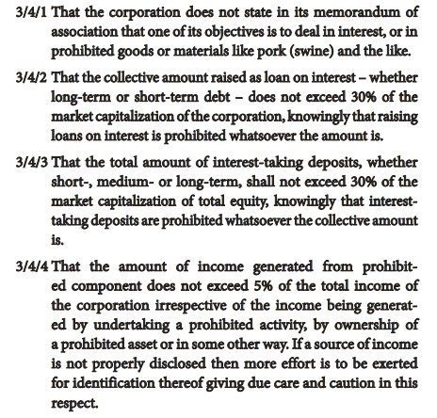
Cash | no Liquidity filter any longer | Account Receivables / Market Cap (36 Monats Durchschnitt) | (Cash + Cash Equivalents + Account Receivables) Total Assets | Liquid assets / Market cap (12 Monats Durchschnitt)
 |  | < 49% | < 70% | < 67%
 | (Cash + Cash Equivalents 1 Deposits) / Market Cap | (Cash + Interest Bearing Securities) / Market Capi (36 Monats Durchschnitt) | (Cash + Cash Equivalents 1 Deposits) / Market Cap | (Cash + Interest Bearing Securities) / Market Capi (12 Monats Durchschnitt)
 | < 30 % | < 33% | < 30 % | < 30 %

Impermissible Income | < 5% | < 5% | < 5% | < 5% | Interest Income < 10%
 |  | ??? | Aufschlüsselung nach Sektoren gemäss SEC filings (Form 10K) | ???

2. Industry Sectors
 |  |  |  |  | 5 % max in
Haram | Zinsgeschäfte | Alkohol | Alkohol | Alkohol | Non halal Produkte
 | Schwein | Finanzdienstleistungen | Finanzdienstleistungen | Finanzdienstleistungen | Finanzdienstleistungen
 | nicht spezifiziert | Glücksspiel | Glücksspiel | Glücksspiel | Gaming und Glücksspiel
 |  | Schwein |  |  | Tabak
 |  | Pornografie | Pornografie | "Erwachsenunterhaltung" | Unerlaubte Unterhaltung
 |  | Handel von Gold und Silber mit Zeitaufschub |  | Gold und Silber Hedging
 |  |  |  |  | alles andere nicht erlaubte

 |  |  |  |  | 20 % max in
Zweifelhaft |  | Tabak | Musik, Medien | Tabak
 |  | Werbung |  |  | Non compliant stock trading
 |  | Medien & Unterhaltung | Waffen | Kino | nicht konforme Mieterträge
 |  |  | Werbung | Waffen | Andere nicht erlaubte Tätigkeiten

 |  |  |  |  | 25% max in
 |  |  |  |  | Hotel und Resort

Online articles:
https://www.muslimink.com/finance/how-to-check-if-a-stock-is-halal/
https://www.islamicfinanceguru.com/investment/how-to-screen-for-halal-sharia-compliant-shares/
https://muftitaqiusmani.com/en/books/PDF/An%20Introduction%20To%20Islamic%20Finance/An_Introduction%20_to_Islamic_Finance.pdf
https://halal.ninja/what-is-aaoifi
https://help.zoya.finance/en/articles/4189798-how-do-you-determine-shariah-compliance
https://idealratings.s3-eu-west-1.amazonaws.com/Marketing/Website+Reports/Apple-Compliance-Report.pdf

Scholars | Mehrheitsabstimmung - Mitglieder der | Dr Muhammad Al Gari
 | Scharia Boards islamischer Banken | Dr Nazih Hammad
 |  | Dr Mohammed Amin Ali Qattan

